关系图
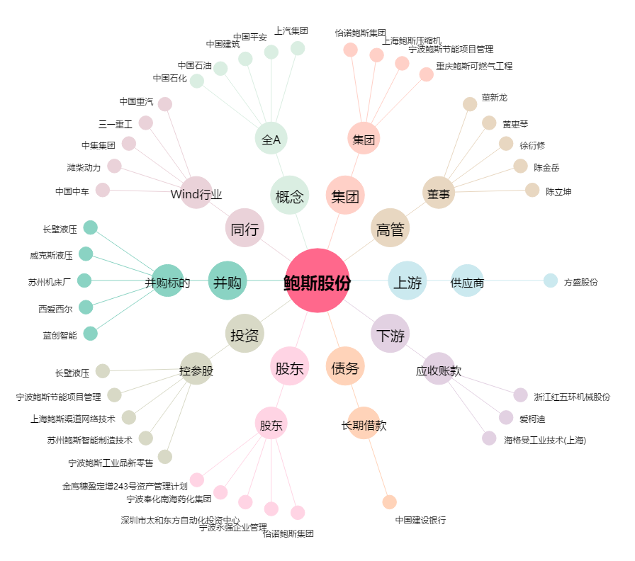
鲍斯股份[300441.SZ] - 关系概览图

